概要図
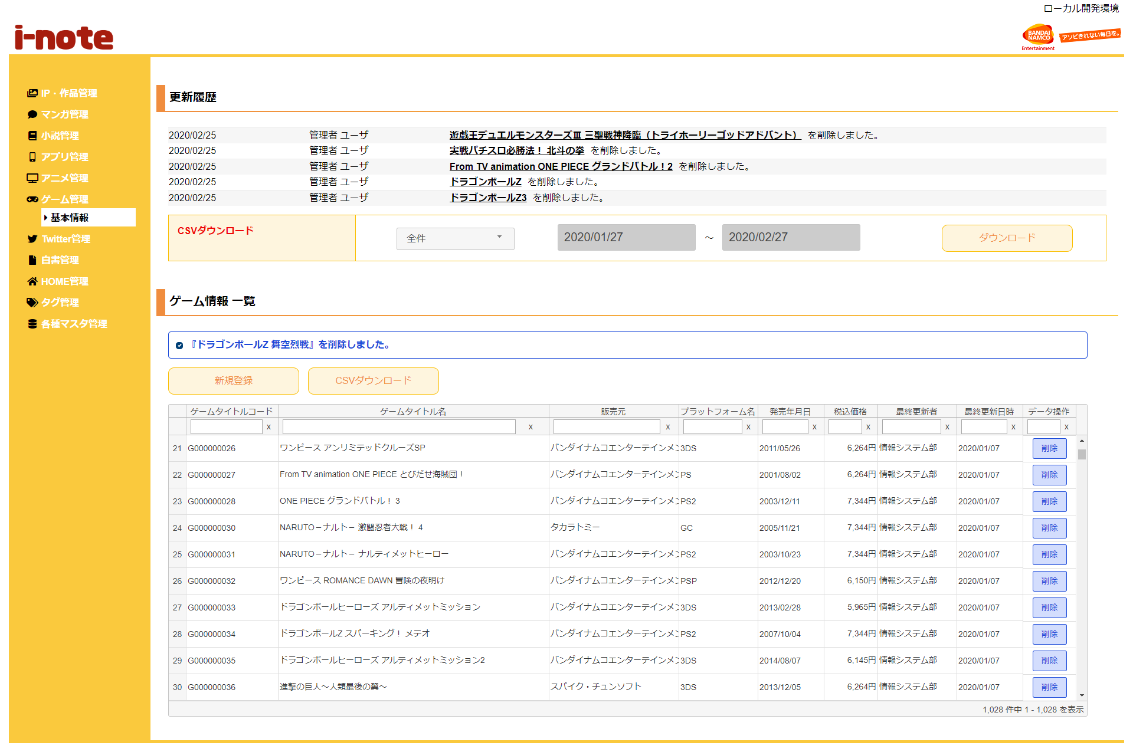
１．処理概要
 |  | [1] | 更新履歴表示領域
 |  |  | 領域説明： |  |  | ゲーム情報の更新を日付順（降順）で5件表示する。

１
 |  |  | 要素名 |  |  |  |  |  | 説明
 |  |  | 更新年月日 |  |  |  |  |  | ゲーム情報の更新日をYYYY/MM/DD形式で表示する。
 |  |  | 更新者 |  |  |  |  |  | 最終更新者を表示する。
 |  |  | 更新内容 |  |  |  |  |  | ゲームタイトル名＋更新内容（追加/削除）を表示する。

2
3
 |  | [2] | ゲーム情報更新履歴ダウンロード領域
 |  |  | 領域説明： |  |  | ゲーム情報を全件または期間指定でダウンロードできる。

3-1
 |  |  | 要素名 |  |  |  |  |  | 説明
 |  |  | ダウンロード範囲選択 |  |  |  |  |  | 更新履歴のダウンロード範囲を選択するセレクトボックス。
 |  |  |  |  |  |  |  |  |  | 1:全件（初期値）
3-2
 |  |  |  |  |  |  |  |  |  | 2:期間指定
 |  |  | ダウンロード期間（開始） |  |  |  |  |  | ダウンロード範囲選択が期間指定の場合、
 |  |  |  |  |  |  |  |  | ダウンロード開始日付をYYYY/MM/DD形式で入力。
 |  |  |  |  |  |  |  |  | 初期値：システム日付-1カ月
 |  |  | ダウンロード期間（終了） |  |  |  |  |  | ダウンロード範囲選択が期間指定の場合、更新履歴をダウンロード
 |  |  |  |  |  |  |  |  | ダウンロード終了日付をYYYY/MM/DD形式で入力。
 |  |  |  |  |  |  |  |  | 初期値：システム日付
 |  |  | ダウンロードボタン |  |  |  |  |  | 更新履歴をCSV形式で出力する。

 |  | [3] | ゲーム情報一覧表示領域
 |  |  | 領域説明： |  |  | ゲーム情報の一覧表示。ゲーム情報新規登録画面への遷移、ゲーム情報のCSVダウンロード、
 |  |  |  |  |  | ゲーム情報の削除を行う。

 |  |  | 要素名 |  |  |  |  |  | 説明
 |  |  | 新規登録ボタン |  |  |  |  |  | ゲーム情報新規登録画面に遷移する
 |  |  | CSVダウンロードボタン |  |  |  |  |  | ゲーム情報登録情報一覧をCSV形式で出力する。
 |  |  | ゲーム情報一覧グリッド |  |  |  |  |  | ゲーム情報登録情報を一覧表示する。
 |  |  |  |  |  |  |  |  | ゲーム情報削除確認モーダルを表示。

 | 3-1 メッセージ欄 |  | [3-1] |  | メッセージ欄
 |  |  |  | 領域説明： |  |  | 直前の操作が下記①～③のとき､ゲーム情報に加えた直近の変更を表示する｡
 |  |  |  |  |  |  | ① | ゲーム情報 新規登録画面で新規ゲーム情報の登録を行った場合
 |  |  |  |  |  |  | ② | ゲーム情報削除確認モーダルで既存ゲーム情報の削除を行った場合

 |  |  |  | 要素名 |  |  | 更新内容 |  |  |  |  | 文字色 |  | 説明
 |  |  |  | メッセージ |  |  | ゲーム情報追時 |  |  |  |  | 橙 |  | 『ゲームタイトル名』+更新内容（追加/削除）を表示する｡
 |  |  |  |  |  |  | ゲーム情報削除時 |  |  |  |  | 青
 |  |  |  |  |  |  | ゲーム情報重複削除時 |  |  |  |  | 赤 |  | 「『ゲームタイトル名』+は既に削除されています｡」を表示する。

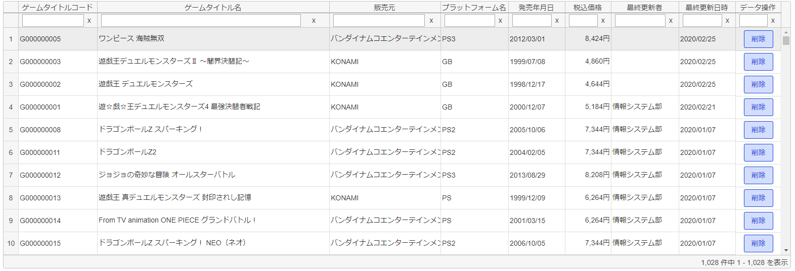
 | 3-2 ゲーム情報一覧グリッド |  | [3-2] |  | ゲーム情報一覧グリッド
 |  |  |  | 領域説明： |  |  | ゲーム情報をグリッド内に表示する。描画は非同期で行う。
 |  |  |  |  |  |  | ソート、フィルター検索が可能。初期ソート順は第一順：最終日時（降順）；第二順：ゲームコード（昇順）

 |  |  |  | 列順 |  | 列名 |  |  |  | 寄せ | ソート |  | 説明
 |  |  |  |  | 1 | ゲームタイトルコード |  |  |  | 左 | 文字列 |  | ゲームタイトルコードを表示する。
 |  |  |  |  | 2 | ゲームタイトル名 |  |  |  | 左 | 文字列 |  | ゲームタイトル名を表示する。
 |  |  |  |  | 3 | 販売元 |  |  |  | 左 | 文字列 |  | 販売元を表示する。
 |  |  |  |  | 4 | プラットフォーム名 |  |  |  | 左 | 文字列 |  | プラットフォーム名を表示する。
 |  |  |  |  | 5 | 発売年月日 |  |  |  | 左 | 文字列 |  | 発売年月を表示する。
 |  |  |  |  |  |  |  |  |  |  |  |  | YYYY/MM/DD形式
 |  |  |  |  | 6 | 税込価格 |  |  |  | 右 | 文字列 |  | 税込価格を表示する。
 |  |  |  |  |  |  |  |  |  |  |  |  |  | 9,999円形式
 |  |  |  |  | 7 | 最終更新者 |  |  |  | 左 | 文字列 |  | 更新者を表示する。
 |  |  |  |  | 8 | 最終更新日時 |  |  |  | 左 | 文字列 |  | 更新日時を表示する。
 |  |  |  |  |  |  |  |  |  |  |  |  | YYYY/MM/DD形式
 |  |  |  |  | 9 | データ操作 |  |  |  | 中 | 不可 |  | 削除ボタン押下でゲーム情報削除確認モーダルを表示する。

4
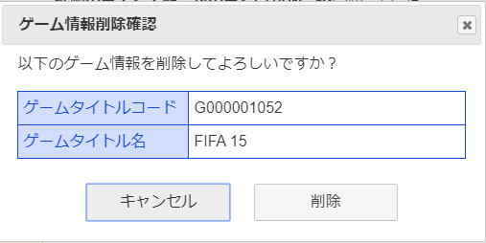

 |  | [4] | ゲーム情報削除確認モーダル

 |  |  | 要素名 |  |  |  |  |  | 説明
 |  |  | ゲームタイトルコード |  |  |  |  |  | 選択したゲームタイトルコードを表示。
 |  |  | ゲームタイトル名 |  |  |  |  |  | 選択したゲームタイトル名を表示。
 |  |  | 削除ボタン |  |  |  |  |  | 選択したゲーム情報をゲームタイトル基本マスタから削除する。
 |  |  | キャンセルボタン |  |  |  |  |  | モーダルを閉じる。
 |  |  | ×ボタン |  |  |  |  |  | モーダルを閉じる。

